Таблицы
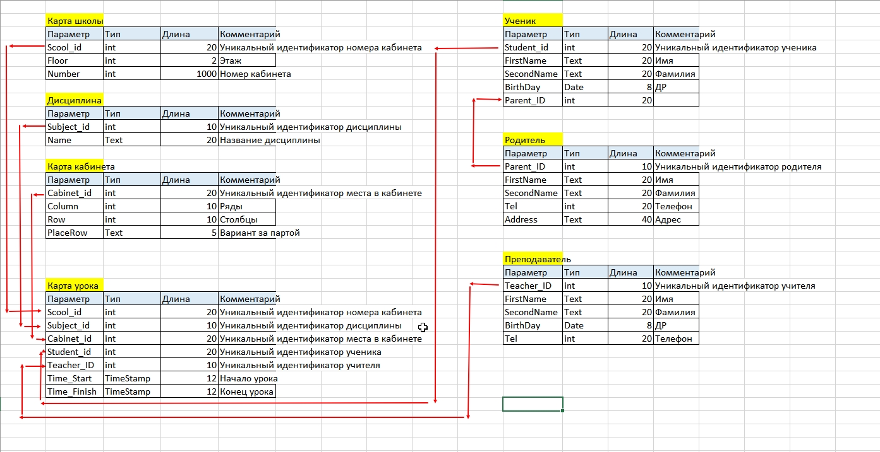
Карта школы |  |  |  | Дисциплина |  |  | Карта кабинета |  |  |  | Ученик

Scool_id | Floor | Number |  | Subject_id | Name |  | Cabinet_id | Column | Row | PlaceRow | Student_id | FirstName | SecondName | BirthDay | Parent_ID
1 | 1 | 101 |  | 1 | Физика |  | 1 | 1 | 1 | Left | 1 | Иван | Иванов | 2000-01-01 | 1
2 | 1 | 102 |  | 2 | Математика |  | 2 | 1 | 1 | Right | 2 | Иван | Петров | 2000-01-02 | 2
3 | 1 | 103 |  | 3 | ОБЖ |  | 3 | 2 | 2 | Left | 3 | Петр | Иванов | 2000-01-01 | 1
4 | 1 | 104 |  | 4 | Русский |  | 4 | 2 | 2 | Right | 4 | Лариса | Иванова | 2001-01-03 | 1
5 | 2 | 105 |  | 5 | Физкультура |  | 5 | 3 | 3 | Left | 5 | Ксения | Сидорова | 2000-01-02 | 4
6 | 2 | 106 |  | 6 | Химия |  | 6 | 3 | 3 | Right
7 | 2 | 107 |  |  |  |  | 7 | 4 | 4 | Left
8 | 2 | 108 |  |  |  |  | 8 | 4 | 4 | Right | Родитель
 |  |  |  |  |  |  | 9 | 5 | 5 | Left
 |  |  |  |  |  |  | 10 | 5 | 5 | Right | Parent_ID | FirstName | SecondName | Tel | Address
Карта урока |  |  |  |  |  |  | 11 | 6 | 6 | Left | 1 | Дмитрий | Иванов | 321321 | Москва
 |  |  |  |  |  |  | 12 | 6 | 6 | Right | 2 | Ольга | Петрова | 45665445 | Москва
Scool_id | Subject_id | Cabinet_id | Student_id | Teacher_ID | Time_Start | Time_Finish | 13 | 7 | 7 | Left | 3 | Александр | Сергеев | 456654 | Москва
5 | 3 | 1 | 1 | 2 | 9/20/23 | 9/20/23 | 14 | 7 | 7 | Right | 4 | Анатолий | Сидоров | 456654 | Москва
5 | 3 | 2 | 2 | 2 | 9/20/23 | 9/20/23
5 | 3 | 3 | 3 | 2 | 9/20/23 | 9/20/23 |  |  |  |  | Преподаватель
5 | 3 | 4 | 5 | 2 | 9/20/23 | 9/20/23
 |  |  |  |  |  |  |  |  |  |  | Teacher_ID | FirstName | SecondName | BirthDay | Tel
 |  |  |  |  |  |  |  |  |  |  | 1 | Семен | Семенов | 1986-01-01 | 123123123
 |  |  |  |  |  |  |  |  |  |  | 2 | Анатолий | Анатольев | 1976-01-02 | 234234234
 |  |  |  |  |  |  |  |  |  |  | 3 | Жанна | Агузарова | 1966-01-03 | 345345345
 |  |  |  |  |  |  |  |  |  |  | 4 | Пушкин | Александ | 1977-02-03 | 456756756
 |  |  |  |  |  |  |  |  |  |  | 5 | Дмитрий | Медведев | 1978-01-04 | 654654654

